Лист1
 |  | Согласовано:
 |  | Директор МУ "Школьное питание"
 |  | ____________________ Л.С. Павлова

 | МЕНЮ
 | на " 09 " февраля 2023 года

 | Прием пищи, наименование блюд | Масса порции (г) | Пищевые вещества (г) |  |  | Энергетическая ценность (ккал)

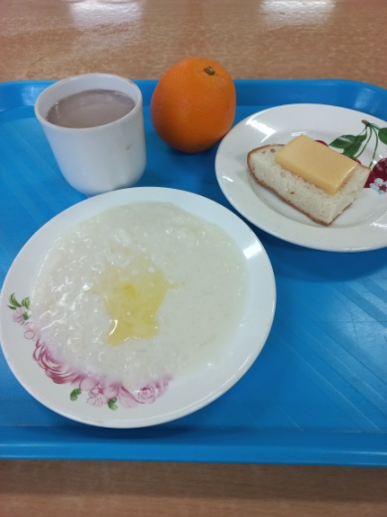
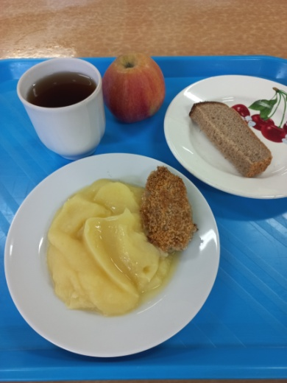
 |  |  | Б | Ж | У
 | ЗАВТРАК 1-4 класс
3 | Бутерброд с сыром | 20/20 | 6 | 9 | 14 | 157
174 | Каша молочная рисовая с маслом сливочным | 150/5 | 6 | 11 | 45 | 305
382 | Какао с молоком | 200 | 4 | 3 | 27 | 150
 | Апельсин | 210 | 2 | 0 | 17 | 90
 | Итого: |  | 18 | 23 | 103 | 702

 | ЗАВТРАК 5-11 класс
234 | Котлета рыбная с маслом сливочным | 50/5 | 8 | 9 | 6 | 137
128 | Картофельное пюре | 150 | 3 | 7 | 26 | 180
ПТ | Хлеб ржаной | 30 | 3 | 1 | 14 | 78
376 | Чай с сахаром | 200/15 | 0 | 0 | 15 | 60
 | Яблоко | 160 | 1 | 1 | 16 | 75
 | Итого: |  | 15 | 18 | 77 | 530

